Hoja1
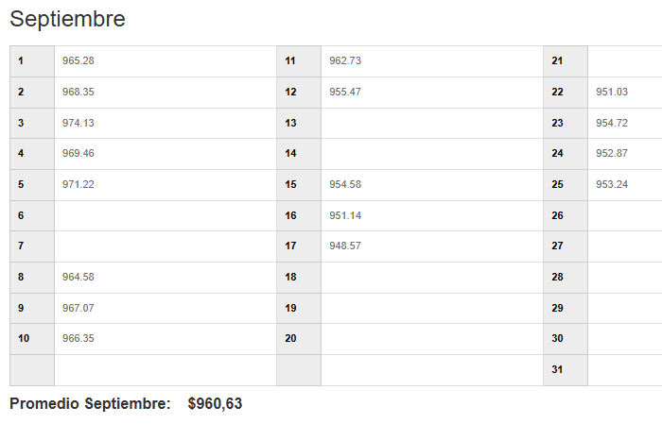
EMPRESA | FECHA | USD | TC | CLIENTE | GLOSA | Afecto IVA | NETO | IVA | TOTAL
DESWIK | 2025-09-24 | 137,616.00 | 952.87 | DESWIK Mining Consultants (Australia) Pty Ltd | IVA Proveedor extranjero F501-506-515-516-519-1394-1395-1396 | SI | 131,130,158 | 24,914,730 | 156,044,888
DESWIK | 2025-09-24 | 661.98 | 952.87 | Sandvik IT Services AB | IVA Proveedor extranjero 90390505-GL6050 | SI | 630,781 | 119,848 | 750,629
DESWIK | 2025-09-24 | 262.50 | 952.87 | DESWIK CANADA | IVA Proveedor extranjero F.531/W25-0714-C01 | SI | 250,128 | 47,524 | 297,653
 |  |  |  |  |  |  | 132,011,067 | 25,082,103 | 157,093,170

